COMUCAT
DIRECTOR DEL CONSEJO MUNICIPAL CONTRA LAS ADICCIONES
Lic. Darío Fernando Garcia Galindo.
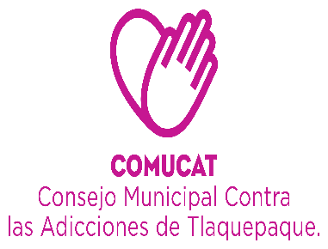

 | Organigrama 2022

ASISTENTE DE DIRECCIÓN
Sagrario Alvarez Ramos

CENTRO DE INTERVENCIÓN Y ATENCIÓN EN ADICCIONES.
(SAN MARTIN DE LAS FLORES)
DEPARTAMENTO ADMINISTRATIVO
AUXILIAR ADMINISTRATIVO
Maria del Rosario Chavez Villa.
COORDINADOR CAPACITACIÓN Y ORIENTACIÓN
Lorena Guadalupe Ramirez Rodriguez

CONTABILIDAD
L.C.P. Lourdes Margarita Palacios Cueto
CENTROS
MARIA
LA VERDAD SOBRE LAS DROGAS
CAMPAÑA DE VALORES
UNIDAD DE TRANSPARENCIA.
Brenda Alejandra Romo Sánchez..
ÁREA DE TRABAJO SOCIAL.
ÁREA DE PSICOLOGIA
Lic. Javier González Godinez.
.
AUXILIAR ADMINISTRATIVO
Maria de Jesus Macías Chavez
Psic. Paulina Citlalli Rivera Juarez.
Lic. Javier González Godinez.
.
Psic. David Gutierrez Carrillo.

Lorena Gpe Rarmirez Rodriguez.
Auxiliar Contable .
Victor Manuel Reyes Romo.
Auxiliar transparencia
Araceli Barba Rojas

Fatima Miroslava Palomar Toscano.
Karina Araceli Plascencia Macias
C. Pedro Segura
Solorio
Lic. Barbara Elizabeth Olmo Rios
Lic. Barbara Elizabeth Olmo Rios

INTENDENCIA
Ma. Soledad Martinez Fonseca

COMUCAT.
AYUNTAMIENTO.
PRESTADORES
 |  | Organigrama Consejo Municipal Contra las Adicciones en San Pedro Tlaquepaque 2019 | 2021

CAPA
DIRECTORA DEL CONSEJO MUNICIPAL CONTRA LAS ADICCIONES
LIC. CARMEN ALICIA LOZANO ALVIZO

CEINAA
(CENTRO DE INTERVENCIÓN Y ATENCIÓN EN ADICCIONES)

ÁREA DE TRABAJO SOCIAL
ÁREA DE PSICOLOGÍA
Javier Eladio González Godinez.
AUXILIAR ADMINISTRATIVO
MARÍA DE JESÚS MACÍAS CHÁVEZ.

Organigrama Centro de Atención Primaria en Adicciones
Consejo Municipal Contra las Adicciones en San Pedro Tlaquepaque

